상품제안서
메이크업 여행용파우치 170x30x130mm | 상품코드: S41918

 |  |  |  |  |  |  | 02-713-8555 | www.synergygift.co.kr
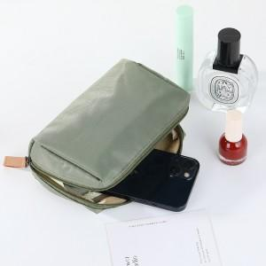 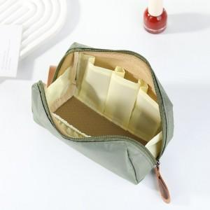

【상세/제작정보】

【인쇄/포장옵션】 | 실크, 스티커 / OPP(비닐)

【공급단가】 | 수량 | 50~ | 100~ | 300~ | 1,000~ | 5,000~
*VAT별도 | 그린 | 4,420원 | 4,350원 | 4,250원 | 4,080원 | 3,910원
 | 네이비 | 4,420원 | 4,350원 | 4,250원 | 4,080원 | 3,910원
 | 블랙 | 4,420원 | 4,350원 | 4,250원 | 4,080원 | 3,910원
 | 핑크 | 4,420원 | 4,350원 | 4,250원 | 4,080원 | 3,910원

【상품 URL】 | https://www.synergygift.co.kr:443/src/goods_detail.php?gdno=41918

